상품제안서
피버 비접촉식 적외선 체온계 | 상품코드: F18770

 |  |  |  |  |  |  | 02-412-0044 | www.easy1.co.kr
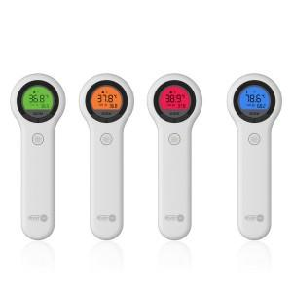

【상세/제작정보】

【인쇄/포장옵션】 | 레이저, 풀칼라 / 포장지포장

【공급단가】 | 수량 | 20~ | 100~ | 300~ | 500~ | 1,000~
*VAT별도 | 단가 | 63,000원 | 60,750원 | 58,500원 | 56,250원 | 54,000원

【상품 URL】 | https://dev.easy1.co.kr:443/src/goods_detail.php?gdno=18770

